Solicitud gráfica
 | Área: | Ciencias Naturales |  |  | Fecha:
 | Grado: | 11
 | Título del tema: | Las disoluciones iónicas |  |  | ¿Cuaderno de estudio o recurso? | Recurso
 | Editor: | Lyz Marcela Bernal Gómez |  |  | Motor del recurso | F6

 | Código guión o recurso: | CN_11_09_REC10 | ← Para determinar este código, visite la hoja de Ayuda
 |  |  |  |  | ESPECIFICACIÓN DE ARCHIVOS A ENTREGAR
Núm. | Archivo Shutterstock o ruta en web | Imagen para: | Tipo | Ubicación de la imagen en el recurso F6 | Nombre imagen SMALL | Tamaño imagen SMALL | Nombre imagen ZOOM | Tamaño imagen ZOOM | Descripción | Observaciones
IMG01 | 295767551 ver descripción y observaciones | Recurso F6 | Ilustración | Inicio | CN_11_09_REC10_IMG01.jpg | 350 x 230 px |  |  |  | Incluir texto en etiqueta HCl.Como se deja en imagen guía
IMG02 | 150058004 ver descripción y observaciones | Recurso F6 | Ilustración | Contenido | CN_11_09_REC10_IMG02n.jpg | 320 x 480 px | CN_11_09_REC10_IMG02a.jpg | 800 x 458 px |  | Reemplazar la etiqueta e incluir zoom como se deja en imagen guía
IMG03 | 000ETT01.jpg | Recurso F6 | Fotografía | Contenido | CN_11_09_REC10_IMG03n.jpg | 320 x 480 px | CN_11_09_REC10_IMG03a.jpg | 800 x 458 px |  | Imagen de enciclopedia hispánica
IMG04 | 78258079 ver descripción y observaciones | Recurso F6 | Ilustración | Contenido | CN_11_09_REC10_IMG04n.jpg | 320 x 480 px | CN_11_09_REC10_IMG04a.jpg | 800 x 458 px |  | Incluir zoom como en imagen guía
IMG05 | 38897158 | Recurso F6 | Fotografía | Inicio | CN_11_09_REC10_IMG05.jpg | 350 x 230 px |  |  | 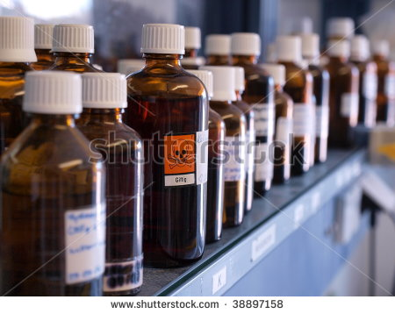
IMG06 | https://commons.wikimedia.org/wiki/File:Johannes_Br%C3%B8nsted.jpg https://commons.wikimedia.org/wiki/File:Thomas_Martin_Lowry2.jpg | Recurso F6 | Ilustración | Contenido | CN_11_09_REC10_IMG06n.jpg | 320 x 480 px | CN_11_09_REC10_IMG06a.jpg | 800 x 458 px |  | Unificar imágenes e incluir texto, como se deja en imagen guía
IMG07 | Ver descripción y observaciones | Recurso F6 | Ilustración | Contenido | CN_11_09_REC10_IMG07n.jpg | 320 x 480 px | CN_11_09_REC10_IMG07a.jpg | 800 x 458 px |  | Realizar ilustración como se deja en la imagen guía
IMG08 | Ver descripción y observaciones | Recurso F6 | Ilustración | Contenido | CN_11_09_REC10_IMG08n.jpg | 320 x 480 px | CN_11_09_REC10_IMG08a.jpg | 800 x 458 px |  | Realizar ilustración como se deja en la imagen guía
IMG09 | Ver descripción y observaciones | Recurso F6 | Ilustración | Contenido | CN_11_09_REC10_IMG09n.jpg | 320 x 480 px | CN_11_09_REC10_IMG09a.jpg | 800 x 458 px |  | Realizar ilustración como se deja en la imagen guía
IMG10 | 75998794 | Recurso F6 | Fotografía | Inicio | CN_11_09_REC10_IMG10.jpg | 350 x 230 px |  |  | 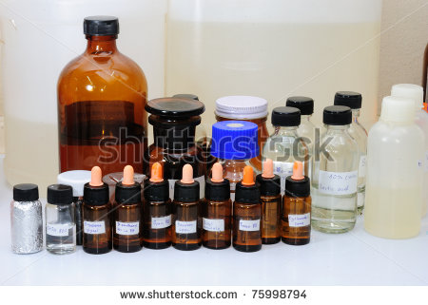
IMG11 | Ver descripción y observaciones | Recurso F6 | Ilustración | Contenido | CN_11_09_REC10_IMG11n.jpg | 320 x 480 px | CN_11_09_REC10_IMG11a.jpg | 800 x 458 px |  | Realizar ilustración como se deja en la imagen guía
IMG12 | http://www.fisicanet.com.ar/biografias/cientificos/l/lewis.php | Recurso F6 | Fotografía | Contenido | CN_11_09_REC10_IMG12n.jpg | 320 x 480 px | CN_11_09_REC10_IMG12a.jpg | 800 x 458 px | 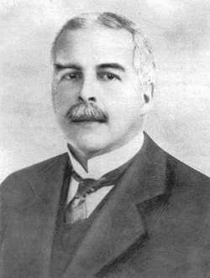
IMG13 | Ver descripción y observaciones | Recurso F6 | Ilustración |  | #N/A | #N/A | #N/A | #N/A |  | Realizar ilustración igual a la imagen guía. Es para la ficha del estudiante.
IMG14 | Ver descripción y observaciones | Recurso F6 | Ilustración |  | #N/A | #N/A | #N/A | #N/A |  | Realizar ilustración igual a la imagen guía. Es para la ficha del estudiante.
IMG15 | Ver descripción y observaciones | Recurso F6 | Ilustración |  | #N/A | #N/A | #N/A | #N/A |  | Realizar ilustración igual a la imagen guía. Es para la ficha del estudiante.
IMG16 | Ver descripción y observaciones | Recurso F6 | Ilustración |  | #N/A | #N/A | #N/A | #N/A |  | Realizar ilustración igual a la imagen guía. Es para la ficha del estudiante.

